상품제안서
포돌이/포순이 3D 기성키링 | 상품코드: S44171

 |  |  |  |  |  |  | 02-713-8555 | www.synergygift.co.kr
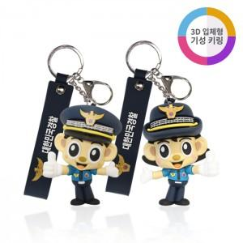

【상세/제작정보】 | <p><span style="font-size: 14pt;">※</span><span style="font-size: 18.6667px;">스트랩 인쇄문구변경 금형비 별도!!</span><span style="font-size: 18.6667px;">&nbsp;</span><span style="font-size: 14pt;">​</span><span style="font-size: 14pt;">문의 바랍니다.</span><span style="font-size: 14pt;">​</span></p>

【인쇄/포장옵션】 | 기타 / OPP(비닐)

【공급단가】 | 수량 | 100~ | 500~ | 1,000~ | 3,000~ | 5,000~
*VAT별도 | 단가 | 4,000원 | 3,700원 | 3,600원 | 3,480원 | 3,420원

【상품 URL】 | https://www.synergygift.co.kr:443/src/goods_detail.php?gdno=44171

